4 Tablica 2 - Graf 2
Tablica 2: Struktura članova OMF-a prema dobi i spolu |  |  |  |  |  |  |  |  |  |  |  |  |  |  |  |  |  | Listopad 2014.
Table 2: Mandatory pension funds members age and sex structure |  |  |  |  |  |  |  |  |  |  |  |  |  |  |  |  |  | October 2014

 | Muškarci Male |  |  | Žene Female |  |  | Ukupno Total |  |  | Mjesečna promjena broja - muškarci Monthly change in number - Male |  |  | Mjesečna promjena broja - žene Monthly change in number - Female |  |  | Ukupna mjesečna promjena u % Total monthly change in %
Dob Age | Kategorije / Categories |  |  | Kategorije / Categories |  |  | Kategorije / Categories |  |  | Kategorije / Categories |  |  | Kategorije / Categories |  |  | Kategorije / Categories
 | A | B | C | A | B | C | A | B | C | A | B | C | A | B | C | A | B | C
≤ 18 | 4 | 1,170 | 4 | 2 | 857 | 2 | 6 | 2,027 | 6 | 1 | -93 | 1 | -1 | -122 | 0 | 0.00% | -9.59% | 20.00%
19 - 24 | 118 | 80,047 | 16 | 60 | 68,553 | 22 | 178 | 148,600 | 38 | 1 | -448 | 1 | 11 | -659 | 7 | 7.23% | -0.74% | 26.67%
25 - 29 | 519 | 127,858 | 40 | 304 | 120,769 | 42 | 823 | 248,627 | 82 | -2 | -335 | 3 | 1 | -541 | 2 | -0.12% | -0.35% | 6.49%
30 - 34 | 780 | 152,713 | 55 | 340 | 144,392 | 66 | 1,120 | 297,105 | 121 | 3 | -140 | -2 | 2 | -72 | -1 | 0.45% | -0.07% | -2.42%
35 - 39 | 729 | 147,482 | 73 | 353 | 140,946 | 84 | 1,082 | 288,428 | 157 | 9 | 303 | 1 | -2 | 109 | -1 | 0.65% | 0.14% | 0.00%
40 - 44 | 534 | 125,695 | 104 | 281 | 127,944 | 86 | 815 | 253,639 | 190 | 5 | 296 | -2 | 4 | 239 | 0 | 1.12% | 0.21% | -1.04%
45 - 49 | 328 | 120,277 | 119 | 176 | 122,677 | 154 | 504 | 242,954 | 273 | 3 | -132 | 1 | 0 | 107 | -4 | 0.60% | -0.01% | -1.09%
50 - 54 | 164 | 81,190 | 212 | 79 | 79,602 | 428 | 243 | 160,792 | 640 | 0 | 1,538 | -4 | 1 | 1,492 | -2 | 0.41% | 1.92% | -0.93%
55 - 59 | 0 | 23,685 | 379 | 0 | 11,056 | 6,275 | 0 | 34,741 | 6,654 | 0 | 349 | -4 | 0 | 269 | 112 |  | 1.81% | 1.65%
60 - 64 | 0 | 5 | 4,279 | 0 | 0 | 2,067 | 0 | 5 | 6,346 | 0 | -2 | 192 | 0 | 0 | 72 |  | -28.57% | 4.34%
≥ 65 | 0 | 0 | 0 | 0 | 0 | 0 | 0 | 0 | 0 | 0 | 0 | 0 | 0 | 0 | 0
Ukupno Total | 3,176 | 860,122 | 5,281 | 1,595 | 816,796 | 9,226 | 4,771 | 1,676,918 | 14,507 | 20 | 1,336 | 187 | 16 | 822 | 185 | 0.76% | 0.13% | 2.63%
Sveukupno Grand Total | 868,579 |  |  | 827,617 |  |  | 1,696,196 |  |  | 1,543 |  |  | 1,023 |  |  | 0.15%
Izvor / Source: Regos

Grafikon 2: Dobna i spolna struktura članova OMF-a po kategorijama fondova (A, B i C) |  |  |  |  |  |  |  |  |  |  |  |  | Listopad 2014.
Chart 2: OMF members age and sex structure by funds categories (A, B and C) |  |  |  |  |  |  |  |  |  |  |  |  | October 2014

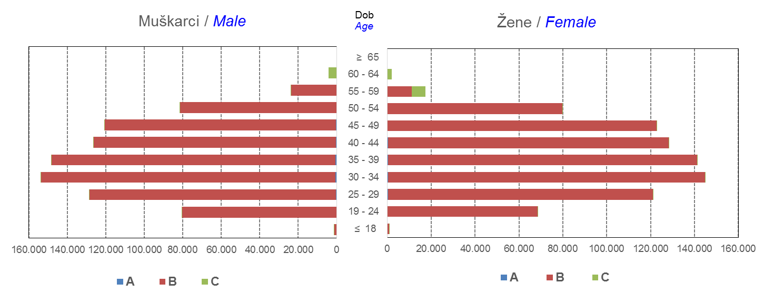

Izvor / Source: Regos
Sadržaj / Contents
 |  |  |  |  |  |  |  |  |  |  |  |  |  |  |  |  |  | stranica/page 4

8 Tablica 9 - Graf 3,4
Tablica 9: Neto imovina OMF-ova |  |  |  |  |  | Listopad 2014.
Table 9: OMFs' net assets |  |  |  |  |  | October 2014
 |  |  |  | u tisućama kuna / in thousand HRK
Obvezni mirovinski fond Mandatory pension fund | Neto imovina OMF-ova / OMFs' net assets
 | Listopad 2014. |  | Rujan 2014. |  | Promjena
 | October 2014 |  | September 2014 |  | Change
 | Iznos | Udjel | Iznos | Udjel | Iznos | u %
 | Amount | Share | Amount | Share | Amount | in %
AZ OMF kategorije A | 159,844 | 0.25% | 156,897 | 0.24% | 2,947 | 1.88%
AZ OMF kategorije B | 25,345,082 | 39.05% | 25,126,061 | 38.98% | 219,021 | 0.87%
AZ OMF kategorije C | 581,228 | 0.90% | 558,693 | 0.87% | 22,536 | 4.03%
Svi AZ OMF / All AZ OMF | 26,086,154 | 40.19% | 25,841,651 | 40.09% | 244,504 | 0.95%
Erste Plavi OMF kategorije A | 46,710 | 0.07% | 46,027 | 0.07% | 683 | 1.48%
Erste Plavi OMF kategorije B | 8,377,956 | 12.91% | 8,306,923 | 12.89% | 71,034 | 0.86%
Erste Plavi OMF kategorije C | 162,430 | 0.25% | 157,051 | 0.24% | 5,380 | 3.43%
Svi Erste Plavi OMF / All Erste Plavi OMF | 8,587,097 | 13.23% | 8,510,001 | 13.20% | 77,096 | 0.91%
PBZ/CO OMF kategorije A | 44,561 | 0.07% | 43,908 | 0.07% | 653 | 1.49%
PBZ/CO OMF kategorije B | 10,192,646 | 15.70% | 10,142,531 | 15.74% | 50,115 | 0.49%
PBZ/CO OMF kategorije C | 225,784 | 0.35% | 214,988 | 0.33% | 10,797 | 5.02%
Svi PBZ CO OMF / All PBZ CO OMF | 10,462,991 | 16.12% | 10,401,426 | 16.14% | 61,565 | 0.59%
Raiffeisen OMF kategorije A | 90,904 | 0.14% | 90,026 | 0.14% | 878 | 0.98%
Raiffeisen OMF kategorije B | 19,181,033 | 29.55% | 19,127,096 | 29.67% | 53,938 | 0.28%
Raiffeisen OMF kategorije C | 502,264 | 0.77% | 485,966 | 0.75% | 16,298 | 3.35%
Svi Raiffeisen OMF / All Raiffeisen OMF | 19,774,201 | 30.46% | 19,703,087 | 30.57% | 71,114 | 0.36%
Ukupno kategorija A / Total category A | 342,019 | 0.53% | 336,858 | 0.52% | 5,161 | 1.53%
Ukupno kategorija B / Total category B | 63,096,718 | 97.21% | 62,702,610 | 97.28% | 394,108 | 0.63%
Ukupno kategorija C / Total category C | 1,471,707 | 2.27% | 1,416,697 | 2.20% | 55,010 | 3.88%
Sveukupno / Grand Total | 64,910,443 | 100.00% | 64,456,164 | 100.00% | 454,279 | 0.70%
Izvor / Source: HANFA

Grafikon 3: Udjeli društava za upravljanje OMF-ovima u ukupnoj neto imovini |  |  |  |  |  | Listopad 2014.
Chart 3: OMFs' management companies shares in total net assets |  |  |  |  |  | October 2014
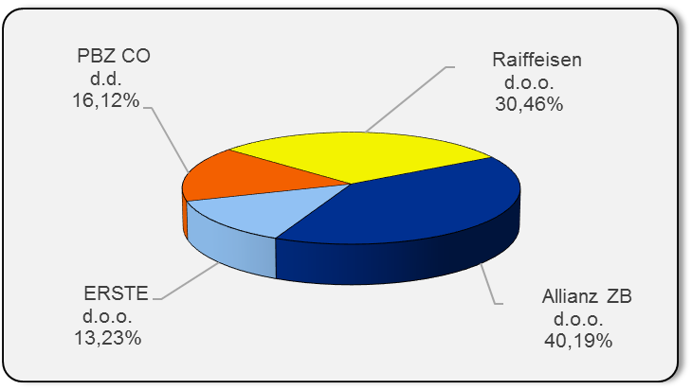

Izvor / Source: HANFA

Grafikon 4: Udjeli kategorija A, B i C u ukupnoj neto imovini |  |  |  |  |  | Listopad 2014.
Chart 4: Categories' A, B and C shares in total net assets |  |  |  |  |  | October 2014
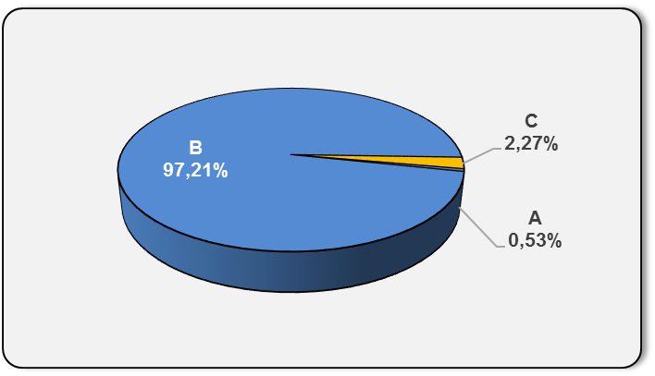

Izvor / Source: HANFA

Sadržaj / Contents
 |  |  |  |  |  | stranica / page 8

10 Graf 5.1, 5.2, 5.3
Grafikon 5.1: Vrijednosti obračunskih jedinica OMF-ova kategorije A | Listopad 2014.
Chart 5.1: Values of category A OMFs' units of account | October 2014

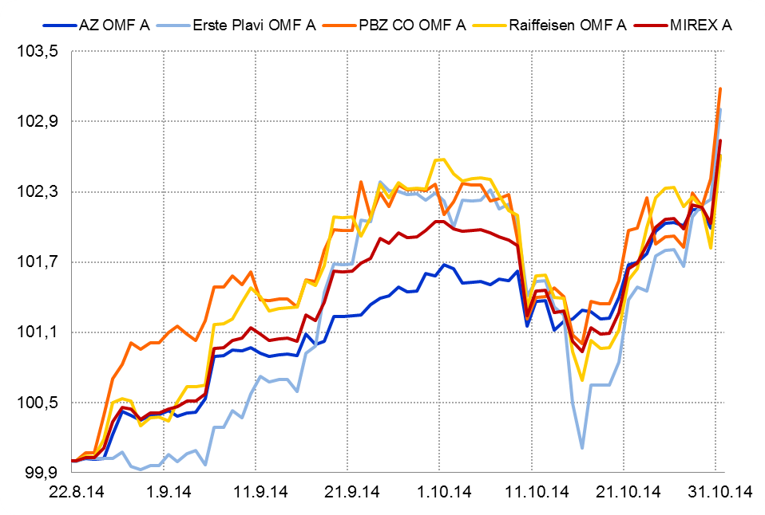

Izvor / Source: HANFA

Grafikon 5.2: Vrijednosti obračunskih jedinica OMF-ova kategorije B
Chart 5.2: Values of category B OMFs' units of account

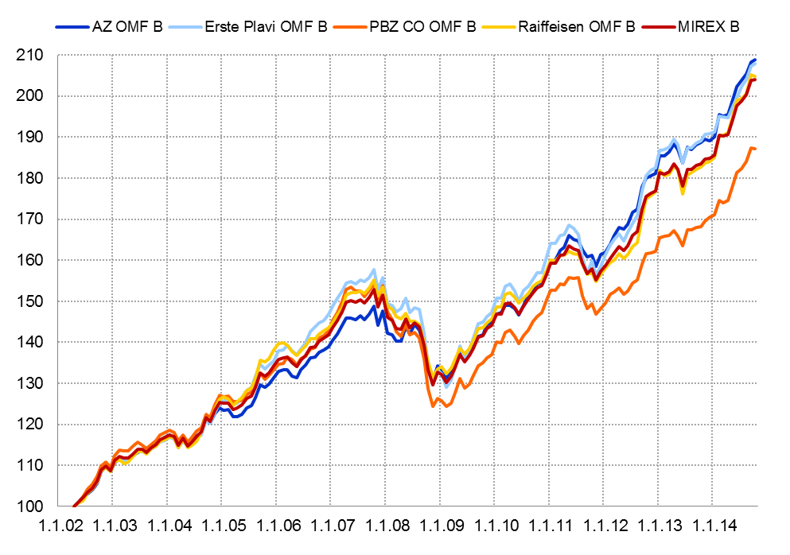

Izvor / Source: HANFA

Grafikon 5.3: Vrijednosti obračunskih jedinica OMF-ova kategorije C
Chart 5.3: Values of category C OMFs' units of account

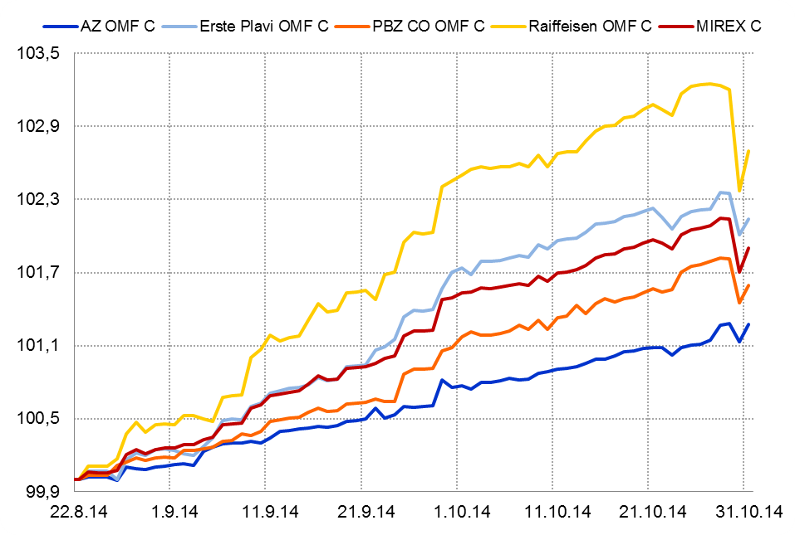

Izvor / Source: HANFA
Sadržaj / Contents
 | stranica / page 10

13 Tablica 14 - Graf 7
Tablica 14: Struktura članova ODMF-a prema dobi i spolu |  |  |  |  |  | KVARTALNI PODACI za: |  |  | RUJAN 2014.
Table 14: Open voluntary pension funds members age and sex structure |  |  |  |  |  | QUARTERLY DATA for: |  |  | SEPTEMBER 2014

 |  | Rujan 2014. |  |  | Lipanj 2014. |  | P r o m j e n a / C h a n g e
 |  | September 2014 |  |  | June 2014 |  | Brojčana / In number |  | u % / in %
Dob Age | Muškarci Male | Žene Female | Ukupno Total | Muškarci Male | Žene Female | Ukupno Total | Muškarci Male | Žene Female | Ukupno Total
≤ 18 | 1,012 | 863 | 1,875 | 999 | 835 | 1,834 | 13 | 28 | 2.24%
19 - 24 | 4,202 | 2,620 | 6,822 | 4,191 | 2,626 | 6,817 | 11 | -6 | 0.07%
25 - 29 | 12,446 | 8,572 | 21,018 | 12,329 | 8,522 | 20,851 | 117 | 50 | 0.80%
30 - 34 | 17,155 | 13,537 | 30,692 | 16,911 | 13,325 | 30,236 | 244 | 212 | 1.51%
35 - 39 | 17,421 | 15,285 | 32,706 | 17,052 | 14,981 | 32,033 | 369 | 304 | 2.10%
40 - 44 | 16,097 | 15,666 | 31,763 | 15,671 | 15,381 | 31,052 | 426 | 285 | 2.29%
45 - 49 | 16,209 | 17,965 | 34,174 | 15,904 | 17,601 | 33,505 | 305 | 364 | 2.00%
50 - 59 | 20,824 | 21,791 | 42,615 | 20,440 | 21,347 | 41,787 | 384 | 444 | 1.98%
60 - 69 | 6,579 | 6,269 | 12,848 | 6,285 | 5,970 | 12,255 | 294 | 299 | 4.84%
70 - 84 | 907 | 1,119 | 2,026 | 843 | 990 | 1,833 | 64 | 129 | 10.53%
≥ 85 | 34 | 71 | 105 | 39 | 62 | 101 | -5 | 9 | 3.96%
Ukupno Total | 112,886 | 103,758 | 216,644 | 110,664 | 101,640 | 212,304 | 2,222 | 2,118 | 2.04%
Izvor / Source: DMD-ovi / DMDs

Grafikon 7: Dobna i spolna struktura članova ODMF-a na dan 30.9.2014.
Chart 7: ODMF members age and sex structure as at 30 September 2014

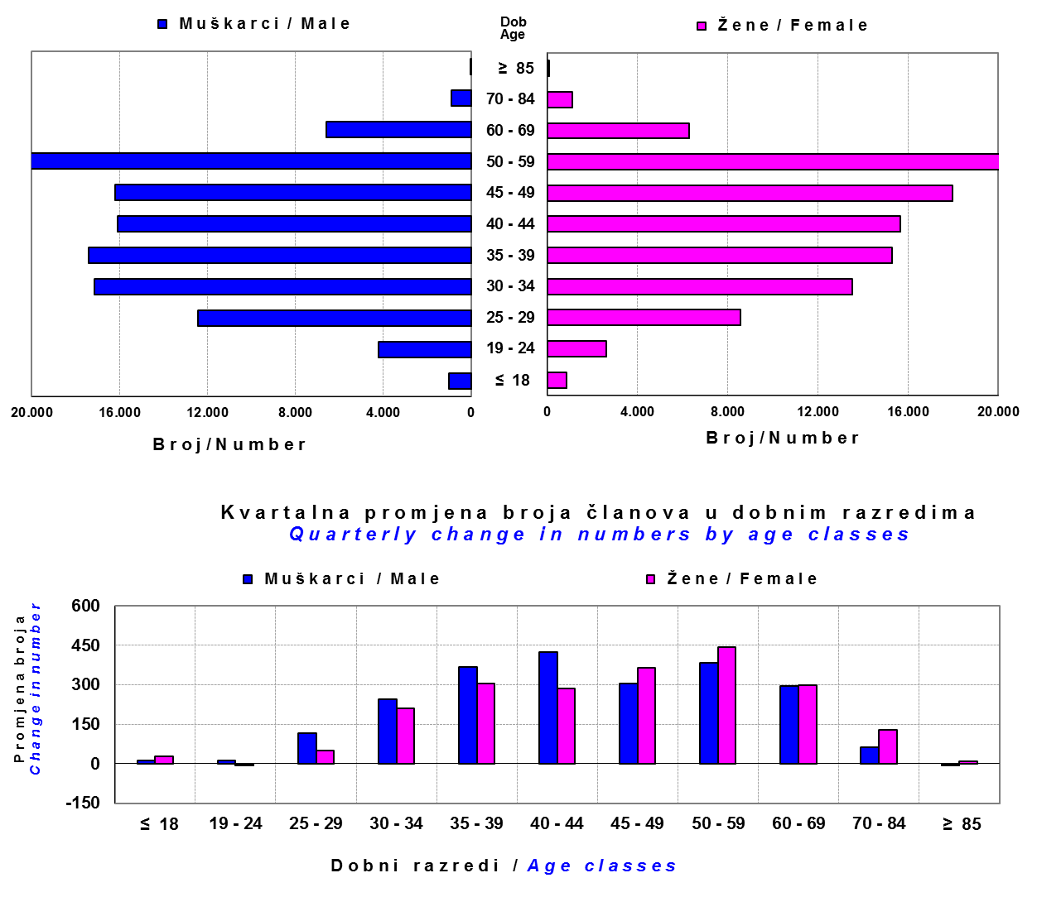

Izvor / Source: DMD-ovi / DMDs

Sadržaj / Contents

 |  |  |  |  |  |  |  |  | stranica/page 13

14 Tablica 15 - Graf 8
Tablica 15: Bruto mirovinski doprinosi uplaćeni ODMF-ovima1) |  |  |  |  | Listopad 2014.
Table 15: Gross pension contributions paid to ODMFs1) |  |  |  |  | October 2014

 |  |  |  | u tisućama kuna / in thousand HRK
Otvoreni dobrovoljni mirovinski fond Open-end voluntary pension fund | Bruto mirovinski doprinosi / Gross pension contributions
 | Listopad 2014. | Rujan 2014. | Mjesečna promjena | Sveukupno od početka djelovanja 2) | Prirast ukupnih bruto doprinosa u tekućem mjesecu
 | October 2014 | September 2014 | Monthly change | Grand total since the start of activity 2) | Total net contributions growth in current month
AZ benefit ODMF | 5,613 | 5,815 | -3.47% | 289,910 | 1.97%
AZ profit ODMF | 10,878 | 9,559 | 13.80% | 995,179 | 1.11%
Croatia osiguranje ODMF | 1,229 | 925 | 32.79% | 186,982 | 0.66%
Erste Plavi Expert ODMF | 1,083 | 1,064 | 1.75% | 165,540 | 0.66%
Erste Plavi Protect ODMF | 1,374 | 1,330 | 3.26% | 97,950 | 1.42%
Raiffeisen ODMF | 5,010 | 5,044 | -0.67% | 871,137 | 0.58%
Ukupno / Total | 25,186 | 23,737 | 6.10% | 2,606,698 | 0.98%
Izvor / Source: DMD-ovi / DMDs
1) Bruto doprinosi jednaki su ukupno uplaćenim doprinosima članova dobrovoljnih mirovinskih fondova, prije odbitka naknade DMD-ova od uplaćenih doprinosa.
1) Gross contribution is a contribution paid in by a member of a voluntary pension fund which includes DMDs' entry fee.
2) U ukupnim uplatama iskazana su i uplaćena sredstva državnog poticaja.
2) Total net contributions include state subsidies.

Grafikon 8: Mjesečna promjena bruto mirovinskih doprinosa uplaćenih ODMF-ovima |  |  |  |  | Listopad 2014.
Chart 8: Monthly change of gross pension contributions paid to ODMFs |  |  |  |  | October 2014

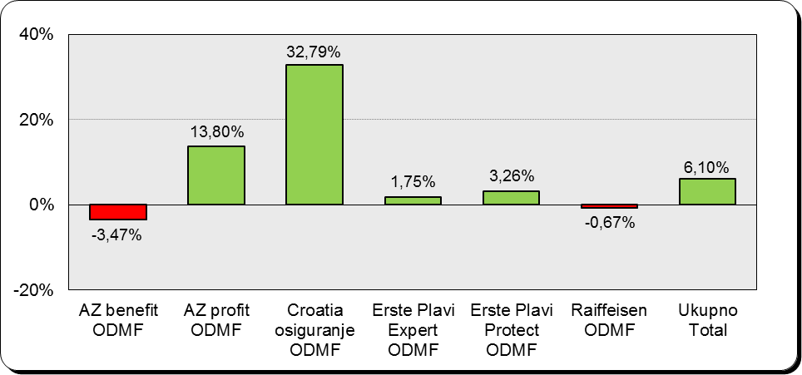

Izvor / Source: DMD-ovi / DMDs

Sadržaj / Contents

 |  |  |  |  | stranica / page 14

15 Tablica 16 - Graf 9,10
Tablica 16: Neto imovina ODMF-ova |  |  |  |  |  | Listopad 2014.
Table 16: ODMFs' net assets |  |  |  |  |  | October 2014

 |  |  |  |  |  | u tisućama kuna / in thousand HRK
Naziv fonda Fund's name | Neto imovina / Net assets
 | Listopad 2014. |  | Rujan 2014. |  | Promjena
 | October 2014 |  | September 2014 |  | Change
 | Iznos | Udjel | Iznos | Udjel | Iznos | u %
 | Amount | Share | Amount | Share | Amount | in %
AZ benefit ODMF | 249,909 | 9.78% | 245,291 | 9.65% | 4,618 | 1.88%
AZ profit ODMF | 1,076,073 | 42.13% | 1,068,262 | 42.01% | 7,811 | 0.73%
Croatia osiguranje ODMF | 155,871 | 6.10% | 155,882 | 6.13% | -11 | -0.01%
Erste Plavi Expert ODMF | 162,950 | 6.38% | 162,608 | 6.40% | 342 | 0.21%
...
Izvor /Source: HANFA

Grafikon 10: Mjesečna promjena neto imovine ODMF-ova |  |  |  |  |  | Listopad 2014.
Chart 10: ODMFs net assets monthly change |  |  |  |  |  | October 2014

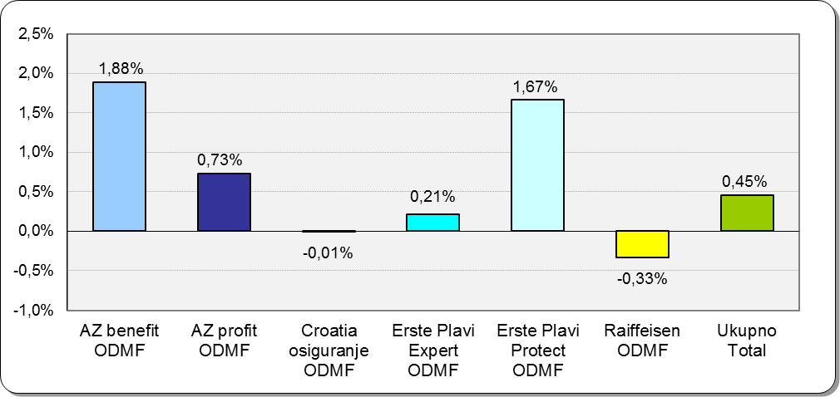

Izvor /Source: HANFA

Sadržaj / Contents
 |  |  |  |  |  | stranica / page 15

19 Tablica 20 - Graf 11
...
 |  | Rujan 2014. |  |  | Lipanj 2014. |  | P r o m j e n a / C h a n g e
60 - 69 | 1,036 | 391 | 1,427 | 1,022 | 358 | 1,380 | 14 | 33 | 3.41%
70 - 84 | 54 | 8 | 62 | 52 | 8 | 60 | 2 | 0 | 3.33%
≥ 85 | 0 | 0 | 0 | 0 | 0 | 0 | 0 | 0 | 0.00%
Ukupno Total | 13,886 | 9,948 | 23,834 | 13,876 | 9,904 | 23,780 | 10 | 44 | 0.23%
Izvor / Source: DMD-ovi / DMDs

Grafikon 11: Dobna i spolna struktura članova ZDMF- ova na dan 30.9.2014.
Chart 11: ZDMF members age and sex structure as at 30 September 2014

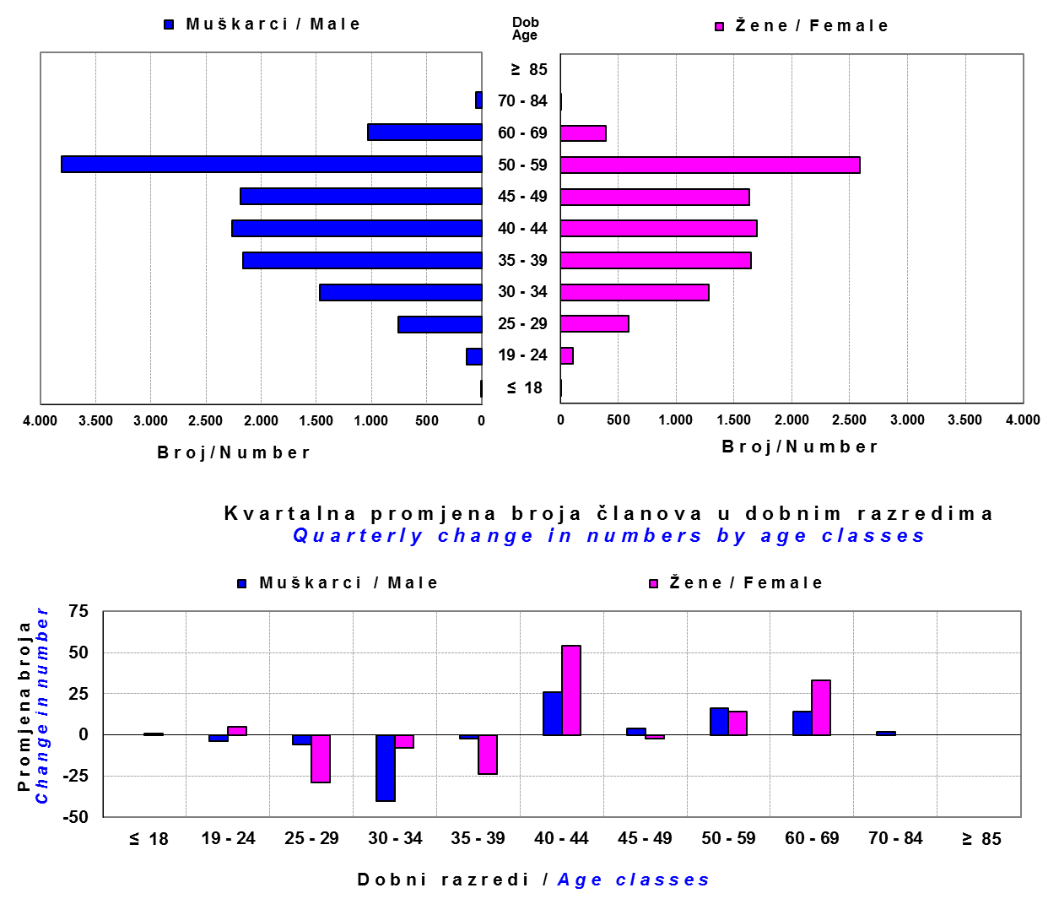

Izvor / Source: DMD-ovi / DMDs

Sadržaj / Contents

 |  |  |  |  |  |  |  |  | stranica / page 19

20 Tablica 21 - Graf 12
...
Grafikon 12: Mjesečni prinosi ZDMF-ova | Listopad 2014.
Chart 12: ZDMF monthly rates of return | October 2014

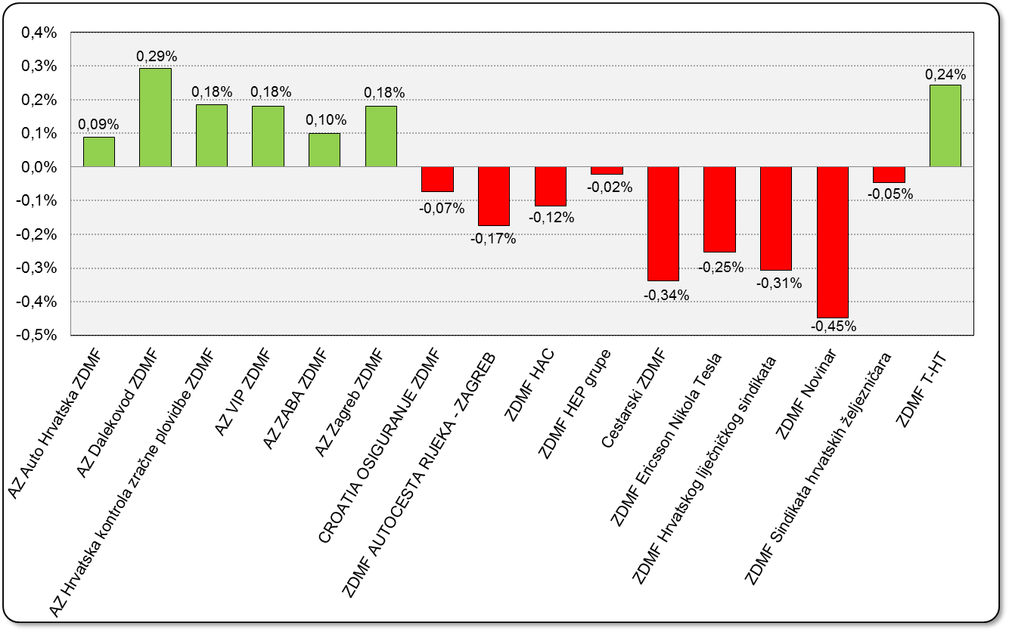

Izvor / Source: HANFA

Sadržaj / Contents

 | stranica / page 20

21 Tablica 22,23 - Graf 13,14
...
Godina Year | Korisnici Pensioners | Ugovori Contracts
Izvor / Source: HANFA

 |  |  | Izvor / Source: HANFA

Tablica 23: Broj korisnika i broj ugovora u zadnjih godinu dana |  |  | Grafikon 14: Broj korisnika i broj ugovora u zadnjih godinu dana | Kvartalni podaci Quarterly data
Table 23: Number of pensioners and contracts over the past year |  |  | Chart 14: Number of pensioners and contracts over the past year
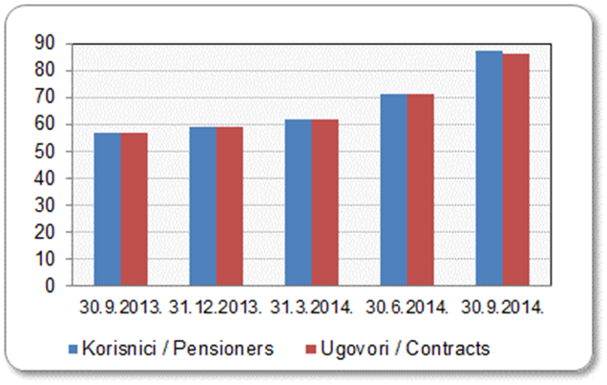
Mjesec Month | Korisnici Pensioners | Ugovori Contracts
30.9.2013. | 57 | 57
31.12.2013. | 59 | 59
31.3.2014. | 62 | 62
30.6.2014. | 71 | 71
30.9.2014. | 87 | 86
Izvor / Source: HANFA

 |  |  | Izvor / Source: HANFA

*Dopunama Zakona o mirovinskim osiguravajućim društvima i isplati mirovina na temelju individualne kapitalizirane štednje („Narodne novine“ br. 114/11), a u smislu odredbi članka 103.a stavka 1. korisnicima mirovina, koji su na svoj zahtjev pristupili obveznom mirovinskom osiguranju na temelju individualne kapitalizirane štednje, omogućeno je da im se odredi i isplaćuje mirovina kao da su bili osigurani samo u obveznom mirovinskom osiguranju na temelju generacijske solidarnosti, uz uvjet da korisnik mirovine zahtjev za određivanje mirovine prema ovome članku podnese osiguravajućem društvu u roku od 90 dana od dana stupanja na snagu ovoga zakona.

*Amendments to the Act on Pension Insurance Companies and Payment of Pension Annuities Based on Individual Capitalised Savings (Official Gazette 114/11), namely Article 103a, paragraph 1, enabled pension beneficiaries who have joined the mandatory pension scheme based on individual capitalised savings at their own request to have their pension annuities determined and paid under the same terms as if they had been insured only within the mandatory pension scheme based on solidarity between generations, provided that the pension beneficiary submits the application for determination of the pension (in accordance with that Article) to the pension insurance company within 90 days from the entry into force of the said Act.
Sadržaj / Contents
 |  |  |  |  | stranica / page 21

22 Tablica 24,25 - Graf 15,16
...
Godina Year | Korisnici Pensioners | Ugovori Contracts
Izvor / Source: HANFA

 |  |  | Izvor / Source: HANFA

Tablica 25: Broj korisnika i broj ugovora u zadnjih godinu dana |  |  | Grafikon 16: Broj korisnika i broj ugovora u zadnjih godinu dana | Kvartalni podaci Quarterly data
Table 25: Number of pensioners and contracts over the past year |  |  | Chart 16: Number of pensioners and contracts over the past year
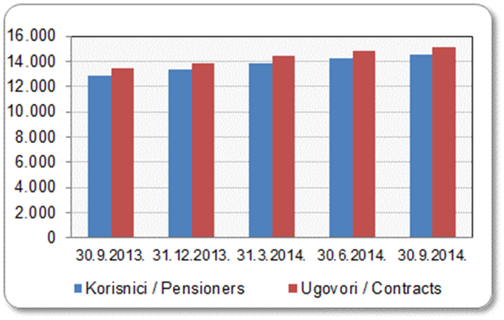
Mjesec Month | Korisnici Pensioners | Ugovori Contracts
30.9.2013. | 12,855 | 13,416
31.12.2013. | 13,311 | 13,874
31.3.2014. | 13,874 | 14,462
30.6.2014. | 14,220 | 14,820
30.9.2014. | 14,494 | 15,107
Izvor / Source: HANFA

 |  |  | Izvor / Source: HANFA

Sadržaj / Contents
...

24 Tablica 27 - Graf 17
...
 | u tisućama kuna / in thousand HRK
24 | Tontine Tontine | - | - | - | -
25 | Osiguranje s kapitalizacijom isplate Assurance with paid-up sum assured | - | - | - | -
 | UKUPNO (neživotna osiguranja, vrste 01 - 18) TOTAL (non-life insurance, lines 01 -18) | 6,061,314 | 5,094,966 | 1,075,290 | 2,345,937
 | UKUPNO (životna osiguranja, vrste 19 - 25) TOTAL (life assurance 19 - 25) | 1,482,465 | 2,133,682 | 50,654 | 1,209,783
 | UKUPNO / TOTAL | 7,543,779 | 7,228,648 | 1,125,944 | 3,555,720
Izvor / Source: HANFA

Grafikon 17: Udio bruto zaračunate premije po vrstama osiguranja
Chart 17: Gross Written Premium by Line of Insurance

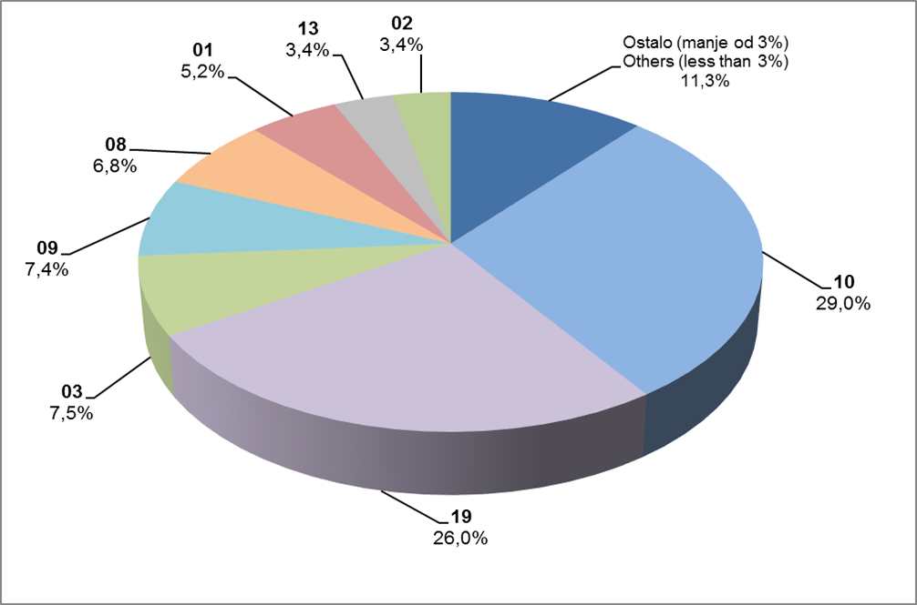

Izvor / Source: HANFA

Sadržaj / Contents
...

25 Graf 18
Grafikon 18: Udio zaračunate bruto premije i likvidiranih šteta po društvima za osiguranje po vrstama osiguranja za period od 1. siječnja do 31. listopada 2014.
Chart 18: Share of written premium and claims settled per line of insurances for the period 1 January - 31 October 2014

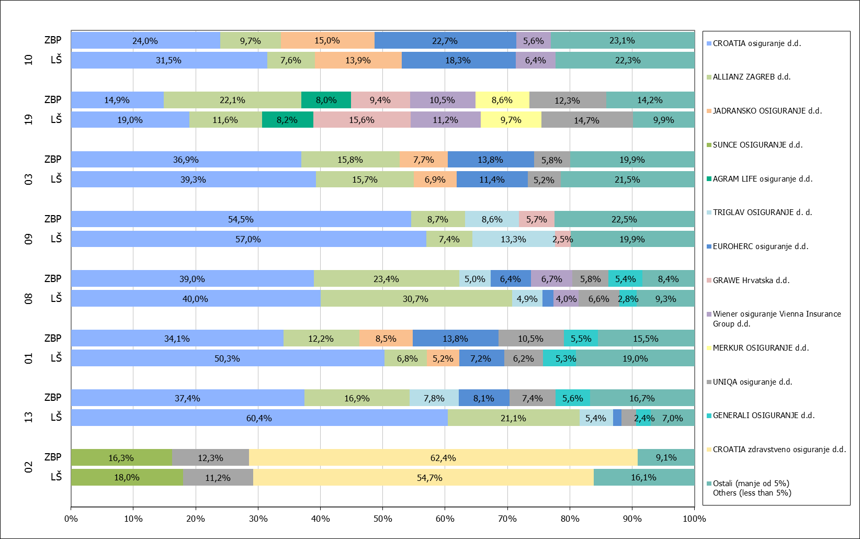

Izvor / Source: HANFA

Napomena: Grafikon prikazuje društva za osiguranje sa zaračunatom bruto premijom većom od 5% ukupne zaračunate bruto premije u promatranoj vrsti osiguranja.
Grafikon prikazuje samo vrste osiguranja sa zaračunatom bruto premijom većom od 3% ukupne zaračunate bruto premije tržišta osiguranja u RH.
Kratice ZBP i LŠ redom predstavljaju zaračunatu bruto premijiu i likvidirane štete

Note:The chart represents insurance companies with written premium greater then 5% of total written premium of the presented line of insurance.
Chart represents lines of insurance with written premium greater then 3% of total written premium of Croatian insurance market.
Abbreviations ZBP and LŠ stands for written premium and claims settled respectively.
...

32 Tablica 44,45,46-Graf 19,20
...
Izvor / Source: HANFA

Grafikon 20: Godišnja promjena vrijednosti aktivnih ugovora na dan 30. rujna 2014.
Chart 20: Annual change in value of active contracts as at 30 September 2014
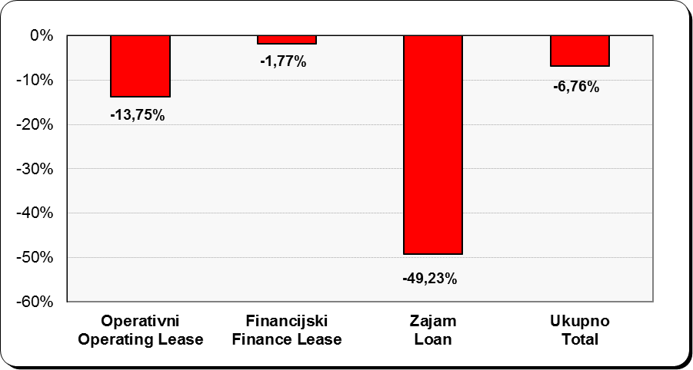

Izvor / Source: HANFA

Sadržaj / Contents
...

